상품제안서
더바디 센시티브 골프캡커버 아이언세트커버 10개 세트 | 상품코드: F26082

 |  |  |  |  |  |  | 02-412-0044 | www.easy1.co.kr
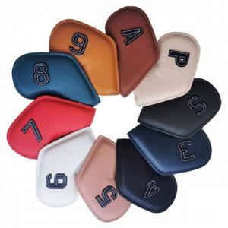

【상세/제작정보】

【인쇄/포장옵션】 | 실크 / 포장불가능

【공급단가】 | 수량 | 20~ | 50~ | 100~ | 300~ | 500~
*VAT별도 | 단가 | 37,250원 | 36,650원 | 35,760원 | 34,860원 | 34,270원

【상품 URL】 | http://www.easy1.co.kr/src/goods_detail.php?gdno=26082

